画面レイアウト
 |  | システム名 |  | 画面ID |  |  |  | 申請一覧

 |  | 見積もり承認システム |  | B0001 |  |  |  | 画面レイアウト

概要
 | 申請情報を一覧表示する画面
 | 申請状況によって編集・削除の出し分けを行う。

画面レイアウト

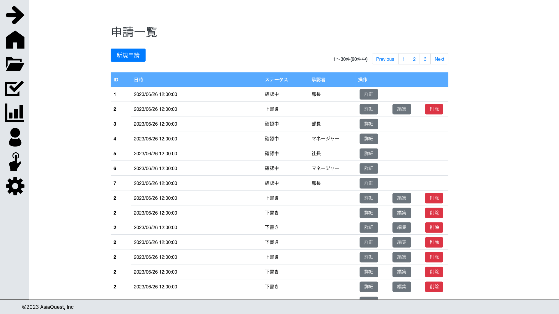

ステータス[下書き][差し戻し]時のみ、
編集・削除ボタンを表示する

画面項目
No | 項目名 |  | タイプ |  | 必須 | I/O | 桁数 |  | 入力制限 | 初期値 | 参照先 |  | 備考
 |  |  |  |  |  |  |  |  |  |  | テーブル名 | カラム名
 | 操作
1 | 新規申請 |  | button |  | - | - | - |  | - | - | - | - | 申請登録画面に遷移する

 | 一覧
1 | ID |  | text |  | - | - | - |  | - | - | 申請 | ID
2 | 日時 |  | text |  | - | - | - |  | - | - | 申請 | 申請日時
3 | ステータス |  | text |  | - | - | - |  | - | - | 申請 | ステータス | 1:下書き, 2:確認中, 3:差戻, 4:承認, 5:却下, 6:取下
4 | 承認者 |  | text |  | - | - | - |  | - | - | 申請 | 確認状況 | 一番役職が低い確認状況カラムを確認し、確認中の情報の役職を表示する。 承認状態の場合、一番役職が高い自動承認でない役職を表示する
5 | 詳細 |  | button |  | - | - | - |  | - | - | - | - | 申請詳細画面に遷移する
6 | 編集 |  | button |  | - | - | - |  | - | - | - | - | 申請編集画面に遷移する
7 | 削除 |  | button |  | - | - | - |  | - | - | - | - | 申請削除機能の実行

操作アクション
1. | 画面初期表示
 | 申請情報を一覧で表示する

2. | [新規申請]ボタン押下
 | 申請登録画面に遷移を行う。

3. | [詳細]ボタン押下
 | 選択した申請の申請詳細画面に遷移を行う。

4. | [編集]ボタン押下
 | 選択した申請の申請編集画面に遷移を行う。

5. | [削除]ボタン押下
 | 選択した申請の削除を行う。

制限・特記事項

